Taktik
NAME DES SPIELERS: | TEAM: | POSITION: | SYSTEM: | ART D. AKTION: | ART D. DECKUNG: | SPIEL:

TAKTISCHE MANÖVER DER SPIELER | Nummer d. Aktion | Spielfeldzone | Spielminute d. Aktion | Wirksamkeit | Spielergebnis
Freilaufen
Unterstützung
Mauer
Richtungswechsel
Doppelpass
Rhythmuswechsel
Rückzug
Deckung
Manndeckung
Tausch
Pressing
Grätschen

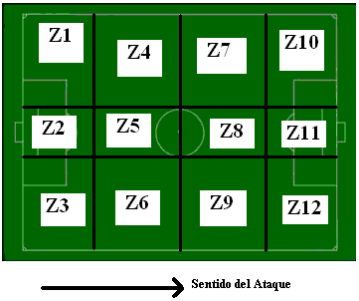

 |  |  |  | Effizienz | 0 – Schlecht
 |  |  |  |  | 1- Gut

 |  |  |  | Ergebnis | S- Sieg
 |  |  |  |  | U- Unentschieden
 |  |  |  |  | N- Niederlage

